Notice
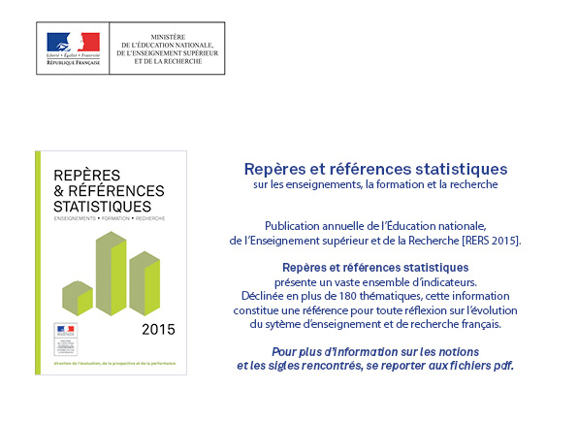
http://www.education.gouv.fr/cid57096/reperes-et-references-statistiques.html

graph2
RERS 10.4 Le financement des producteurs d'enseignement et de formation

 | 2013 en M€ | 2013 en % |  | [2] Répartition du financement selon l'unité de production destinataire en 2013, en %.
Établissements publics du premier degré | 36,359 | 26.3
Établissements publics du second degré | 44,182 | 32.0
Établissements publics du supérieur | 18,444 | 13.4
Autres établissements publics | 4,543 | 3.3
Établissements privés subventionnés | 19,530 | 14.1
Établissements privés non subventionnés | 10,403 | 7.5
Services administratifs | 4,729 | 3.4

 |  |  | ► Champ : France métropolitaine + DOM y compris Mayotte.

 |  |  | Sources : MENESR DEPP/ Compte de l'éducation

graph3
RERS 10.4 Le financement des producteurs d'enseignement et de formation

public | État | Collectivités territoriales | Autres | total | privé | État | Collectivités territoriales | Autres | Total
Établissements du premier degré | 18,892 | 15,543 | 1,925 | 36,360 | Établissements du premier degré | 1,779 | 838 | 842 | 3,459
Établissements du second degré | 32,087 | 9,321 | 2,774 | 44,182 | Établissements du second degré | 5,630 | 724 | 2,181 | 8,535
Établissements du supérieur | 14,340 | 1,454 | 2,651 | 18,445 | Établissements du supérieur | 106 | 172 | 1,063 | 1,341

public | État | Collectivités territoriales | Autres (1) |  | privé | État | Collectivités territoriales | Autres (1)
Établissements du premier degré (écoles maternelles et élémentaires) | 52.0 | 42.7 | 5.3 |  | Établissements du premier degré (écoles maternelles et élémentaires) | 51.4 | 24.2 | 24.3
Établissements du second degré (collèges et lycées) | 72.6 | 21.1 | 6.3 |  | Établissements du second degré (collèges et lycées) | 66.0 | 8.5 | 25.6
Établissements du supérieur (2) | 77.7 | 7.9 | 14.4 |  | Établissements du supérieur (2) | 7.9 | 12.8 | 79.3

 | [3] Répartition du financement des établissements publics et privés subventionnés selon l'origine en 2013, en %.

Public (%)
Privé subventionné (%)

 |  | ► Champ : France métropolitaine + DOM y compris Mayotte.
 |  | 1. Autres = autres administrations + entreprises + ménages + reste du monde.
 |  | 2. Établissements du supérieur = universités + autres établissements d’enseignement supérieur.
 |  | Sources : MENESR DEPP/ Compte de l'éducation

